Опросник
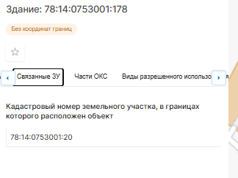
Пользователь заполняет опросник на платформе |  |  | Данные из НСПД по кадастровому номеру
Ячейка «Выбор способа расчета данных»: | по фактическим данным здания с учетом рыночных данных
Ячейка «Название Проекта» | БЦ "Премьер Лига"
Ячейка «Кадастровый номер здания» | 78:14:0753001:178
Ячейка «Дата оценки» | 2025-01-01
Ячейка «Вид объекта» | здание
Ячейка «Фактическое использование» | бизнес-центр
Ячейка «Класс БЦ» | В+
Ячейка «Местоположение» | Российская Федерация, Санкт-Петербург, внутригородское муниципальное образование города федерального значения Санкт-Петербурга муниципальный округ Московская застава, проспект Лиговский, дом 266 строение 1
Ячейка «Общая площадь» | 18850.60
Ячейка «Год постройки/год завершения строительства/год ввода в эксплуатацию после капитального ремонта/реконструкции» | 2020
Ячейка «Количество надземных этажей» | 13
Ячейка «Наличие цокольного этажа» | нет
Ячейка "Количество подземных этажей" (подвал) | 0
Ячейка «Кадастровый номер земельного участка, на котором расположено здание» | 78:14:0753001:20
Ячейка «Площадь земельного участка» | 17 714 кв. м
Ячейка «Наличие предоплаты по договорам аренды» | да
Ячейка «Наличие страхового депозита в договорах аренды» | да

Этаж расположения | Назначение | Площадь, кв.м | Арендопригодная площадь, кв.м | Средняя площадь арендопригодного помещения на этаже, кв.м
Подвал | - |  | - | -
Цокольный | - |  | - | -
Первый этаж | офисные | 1450 | 1,205.00 | 685
Второй этаж | офисные | 1,450.00 | 1,313.20 | 685
Третий этаж и выше | офисные | 15,950.60 | 14,028.80 | 685
ИТОГ |  | 18,850.60 | 16,547.00
Далее данные выводятся на заполнение в случае, если в ячейке «Выбор способа расчета данных» собственник выбрал - «по фактическим данным здания с учетом рыночных данных»
Площадь, занятая арендаторами в целом по зданию на текущую дату, кв.м |  |  | 15,760.80
Коэффициент арендопригодной площади |  |  | 88%
Коэффициент арендопригодной площади по данным информационного портала недвижимости СтатРиелт (диапазон) |  |  | 81-89%
*Коэффициент арендопригодной площади находится в диапазоне рыночных значений. Значит в расчет пойдет фактическое значение - 88%. Если бы фактическое значение не попало в рыночный диапазон, взяли бы среднее значение по рынку - 0.86.

Далее на экран выводятся все введенные данные и две кнопки:
· Вернуться к редактированию
· Подтвердить и выполнить расчет.

Расчетный блок
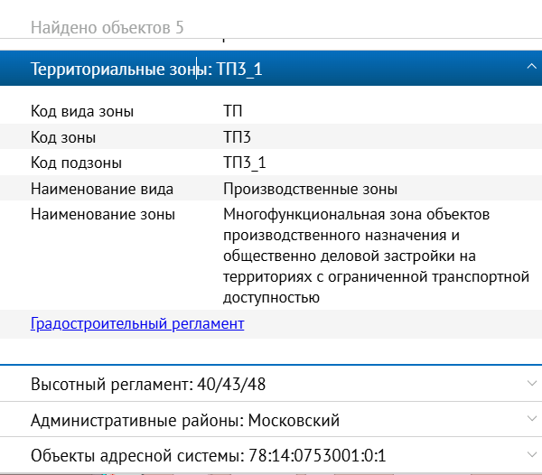
Объект оценки | 78:14:0753001:178
Для объекта должны быть записаны/определены следующие характеристики:
дата оценки | 2025-01-01
Класс БЦ | В+
площадь | 685
Год постройки/год завершения строительства/год ввода в эксплуатацию после капитального ремонта/реконструкции | 2020
расстояние до ближайшего метро, в км. | 0.68
расстояние до остановки общ. транспорта, в км. | 0.15
Район расположения | Московский район
Код территориальной зоны | ТП3
Наименование вида территориальной зоны | Производственные зоны
Наименование зоны | ТП3 – многофункциональной зона объектов производственного назначения и общественно-деловой застройки на территориях с ограниченной транспортной доступностью.
Ближайшее окружение | Промзона
 | Общественно-деловая застройка
 | Многоквартирная жилая застройка
Наименование здания | БЦ "Премьер Лига"

